信用交易
融资融券市场交易数据统计(2023-05-16)

标的证券 | 融资融券余额（亿元） | 融资余额（亿元） | 融券余额（亿元） | 融资买入额（亿元） | 融资融券规模变化（亿元） | 融资余额增幅(‰) | 融券余额增幅(%)
统计数据 | 16,163.23 | 15,219.37 | 941.99 | 604.49 | -9.91 | -0.94 | 0.47
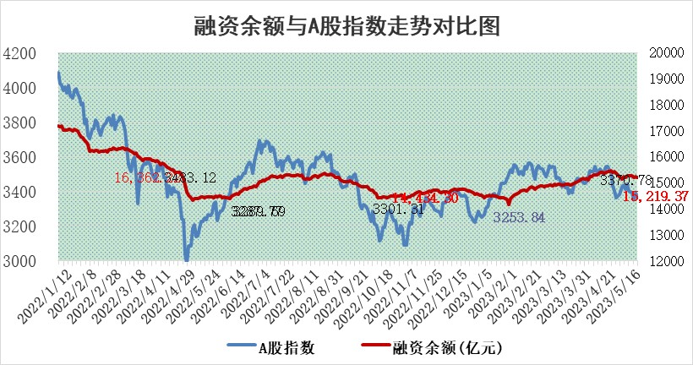

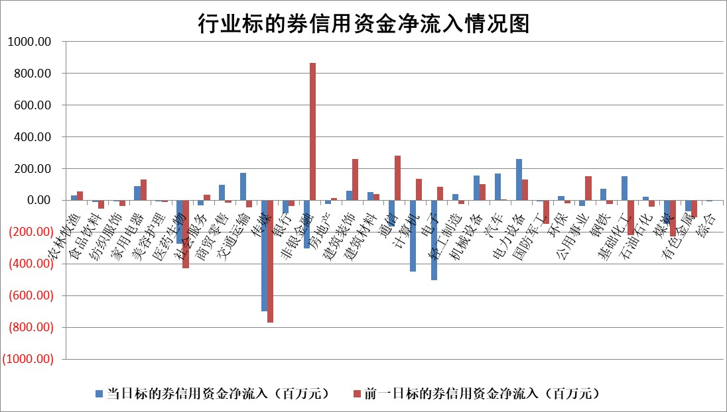

标的基金代码 | 标的基金简称 | 融资余额/市值(%) | 融资余额增幅(%) | 融资买入额/成交金额(%) | （融资余额净增额-融券余额净增额）/市值(‱) | 融券余额降幅(%) | ABS[（融资余额净增额-融券余额净增额）/市值净增额-1](%)
159902 | 华夏中小板ETF | 0.00 | 0.00 | 0.00 | 0.00 | 0.00 | 100.00
159915 | 易方达创业板ETF | 1.89 | -2.79 | 28264.33 | -5.28 | 2.44 | 80.41
159919 | 嘉实沪深300ETF | 4.64 | 0.22 | 0.97 | 1.19 | 2.17 | 102.84
159920 | 华夏恒生ETF | 64.19 | -0.19 | 2.00 | -11.97 | 0.35 | 66.35
159922 | 嘉实中证500ETF | 3.03 | 0.17 | 2517.12 | 6.98 | 0.95 | 109.70
159925 | 南方沪深300ETF | 0.02 | 0.00 | 0.00 | 0.00 | 0.00 | 100.00
159928 | 消费ETF | 0.87 | 1.86 | 1.88 | 1.60 | 0.61 | 102.60
159934 | 易方达黄金ETF | 379.52 | 0.08 | 46.24 | 29.16 | 0.00 | 184.05
159939 | 全指信息技术ETF | 0.66 | -2.86 | 160.08 | -1.49 | 1.72 | 98.59
159940 | 全指金融地产ETF | 0.12 | 1.11 | 0.02 | 0.13 | 0.00 | 100.42
159995 | 半导体芯片ETF | 2.48 | -3.66 | 307.20 | -9.38 | 0.17 | 108.34
159997 | 天弘中证电子ETF | 1.88 | -0.14 | 1.66 | -0.32 | -0.21 | 101.52
159998 | 天弘中证计算机主题ETF | 0.52 | -7.16 | 0.24 | -0.87 | 8.58 | 99.68
510050 | 华夏上证50ETF | 10.22 | 0.12 | 72.08 | 1.09 | -1.03 | 111.39
510180 | 华安上证180ETF | 0.49 | 6.13 | 6.52 | 2.76 | -5.21 | 107.43
510880 | 华泰柏瑞红利ETF | 0.28 | -35.58 | 2.21 | -15.56 | 1.48 | 50.45
510900 | 易方达恒生H股ETF | 96.40 | -0.13 | 3.28 | -12.58 | 0.00 | 1.43
511010 | 5年期国债ETF | 0.00 | 0.00 | 0.00 | 0.00 | 0.00 | 100.00
511380 | 可转债及可交换债券ETF | 7.19 | -1.95 | 2.74 | -14.33 | 0.00 | 54.03
512000 | 全指证券ETF | 6.46 | 0.80 | 19.36 | 3.80 | -3.27 | 104.76
512010 | 沪深300医药卫生ETF | 3.68 | -4.48 | 24.19 | -18.53 | -8.66 | 49.73
512070 | 沪深300非银ETF | 1.57 | 6.46 | 457.28 | 3.92 | -165.35 | 102.20
512400 | 南方中证申万有色金属ETF | 1.21 | -3.67 | 0.16 | -4.15 | 1.18 | 89.67
512580 | 广发中证环保产业ETF | 0.94 | -7.49 | 0.33 | -7.57 | 0.00 | 51.32
512660 | 国泰中证军工ETF | 2.64 | 0.73 | 11.11 | 3.69 | 4.62 | 103.33
512800 | 华宝中证银行ETF | 14.15 | 0.54 | 4.03 | -3.76 | -33.09 | 106.58
512980 | 广发中证传媒ETF | 0.99 | -12.76 | 149.33 | -15.39 | -4.10 | 97.45
515030 | 华夏中证新能源汽车ETF | 2.04 | 0.93 | 40.75 | -3.89 | -8.96 | 136.68
515050 | 华夏中证5G通信主题ETF | 1.19 | -0.44 | 10.21 | -1.91 | -9.70 | 96.13
515070 | 华夏中证人工智能ETF | 2.37 | 0.20 | 1.89 | 10.82 | 29.43 | 107.74
标的股票比较指标 |  | 融资余额/流通A股市值(%) | 融资余额增幅(%) | 融资买入额/成交金额(%) | （融资余额净增额-融券余额净增额）/流通A股市值(‱) | 融券余额降幅(%) | ABS[（融资余额净增额-融券余额净增额）/流通A股市值净增额-1](%)
前十名标的个股 |  | 仁东控股 | 智立方 | 外高桥 | 智立方 | 长高电新 | 灿瑞科技
 |  | 永信至诚 | 奥来德 | 久日新材 | 凯淳股份 | 交运股份 | 康平科技
 |  | 莱茵生物 | 祥明智能 | 广信股份 | 艾为电子 | 生益电子 | 玉马遮阳
 |  | 全柴动力 | 工大科雅 | 海联金汇 | 美迪凯 | 江苏国信 | 中熔电气
 |  | 大立科技 | 美迪凯 | 山东钢铁 | 工大科雅 | 新农开发 | 瑞德智能
 |  | 海兰信 | 微电生理 | 上海雅仕 | 奥雅股份 | 凌钢股份 | 晨光新材
 |  | 数码视讯 | 宇邦新材 | 金钟股份 | 恩威医药 | 七匹狼 | 士兰微
 |  | 万得凯 | 春立医疗 | 辉隆股份 | 拓新药业 | 康拓医疗 | 兴业矿业
 |  | 先惠技术 | 有方科技 | 冠豪高新 | 祥明智能 | 安妮股份 | 涪陵电力
 |  | 晨鸣纸业 | 拓新药业 | 悦达投资 | 中光学 | 美农生物 | 昀冢科技
后十名标的个股 |  | 哈工智能 | 国光电器 | 富瀚微 | 江波龙 | 智立方 | 宇环数控
 |  | 正邦科技 | 爱威科技 | 金证股份 | 国光电器 | 乐凯胶片 | 汇隆新材
 |  | 美好置业 | 伟创电气 | 天沃科技 | 爱威科技 | 厦门港务 | 五洲医疗
 |  | 宋都股份 | 星环科技 | 汉马科技 | 宣泰医药 | 摩恩电气 | 杰创智能
 |  | 中天金融 | 安井食品 | 仁东控股 | 迪哲医药 | 金杯电工 | 冠龙节能
 |  | 华铁股份 | 迈得医疗 | 哈工智能 | 果麦文化 | 良品铺子 | 远信工业
 |  | 阳光城 | 青岛啤酒 | 正邦科技 | 恒烁股份 | 博瑞医药 | 阳光电源 | ;
 |  | 紫鑫药业 | 峰岹科技 | 美好置业 | 中国高科 | 三友医疗 | 卓越新能
 |  | 中国中期 | 果麦文化 | 宋都股份 | 宇环数控 | 银江技术 | 金三江
 |  | 世茂股份 | 奥飞娱乐 | 中天金融 | 凯撒文化 | 国盛智科 | 热景生物
说明：1.以上普通交易数据和信用交易数据皆以交易日收盘后数据为基准；2.上述标的证券总数据只计算标的证券市场总数据，不包括从标的证券中调出去标的证券数据，所以与交易所公布的总值略有不同； 3.上述行业采用申万一级行业分类；4.以上标的基金和标的个股中比较的6个指标值中：前5个（从左至右）为正向指标，值越大排名越靠前；第6个为逆向指标，值越小，排名越靠前；5.第6个指标中ABS[]表示求绝对值，其主要用于考量信用资金相对净流入对股价相对净变化的贡献程度；6.数据来源：wind，交易所。

 | 证券代码 | 新增融资余额 | 融资买入额 | 融资买入增幅前10
远大智能 | 002689 | 28175353 | 42268582 | 199%
亚太股份 | 002284 | 21555247 | 34242865 | 82%
赛诺医疗 | 688108 | 72122899 | 101076547 | 78%
湖南发展 | 000722 | 66023557 | 137112987 | 75%
柘中股份 | 002346 | 14584119 | 36845980 | 58%
国城矿业 | 000688 | 24683149 | 48240585 | 54%
兆新股份 | 002256 | 1985058 | 4066269 | 52%
凯美特气 | 002549 | 33806472 | 61340055 | 52%
华昌达 | 300278 | 13474542 | 19303225 | 48%
新华联 | 000620 | 27311937 | 39201759 | 43%

 | 证券代码 | 新增融资余额 | 融资买入额 | 融资买入增幅前10
兔宝宝 | 002043 | 73310337 | 89923983 | 334%
捷昌驱动 | 603583 | 26026415 | 31686727 | 262%
湘财股份 | 600095 | 94196837 | 132280449 | 252%
中谷物流 | 603565 | 49103883 | 60098371 | 234%
中青宝 | 300052 | 24215352 | 31377809 | 98%
顾家家居 | 603816 | 138518545 | 188424210 | 78%
喜临门 | 603008 | 31503289 | 48351944 | 77%
财信发展 | 000838 | 10831830 | 17666790 | 74%
苏州银行 | 002966 | 10578096 | 19143736 | 72%
金诚信 | 603979 | 23858538 | 36098133 | 60%

